关系图
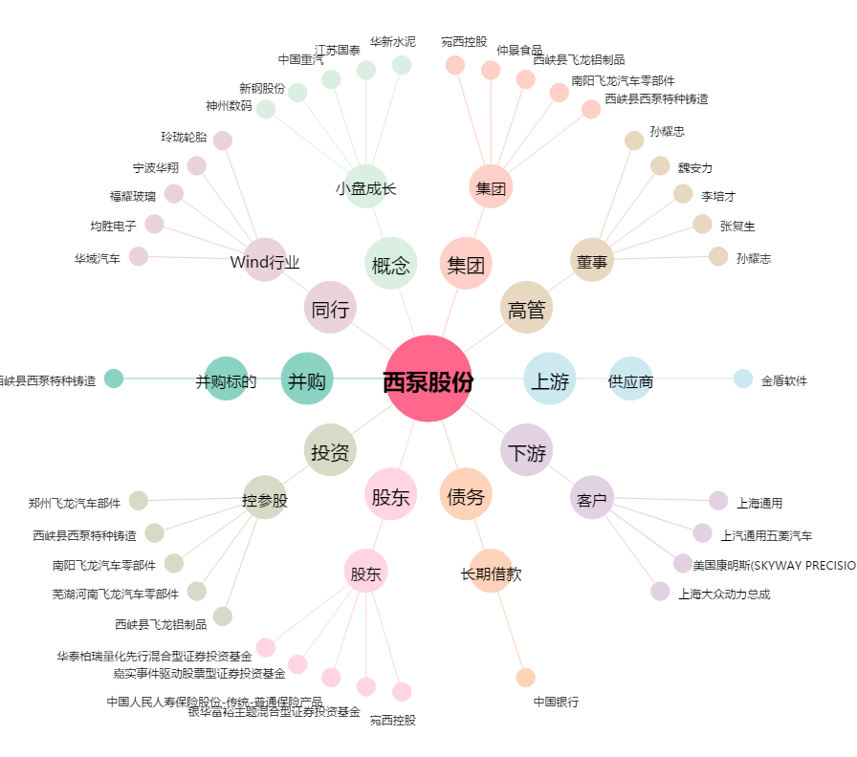
西泵股份[002536.SZ] - 关系概览图

